표지

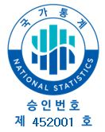

2025 차상위 및 한부모가족 수급자 현황

